新規ユーザ登録
新規ユーザ登録

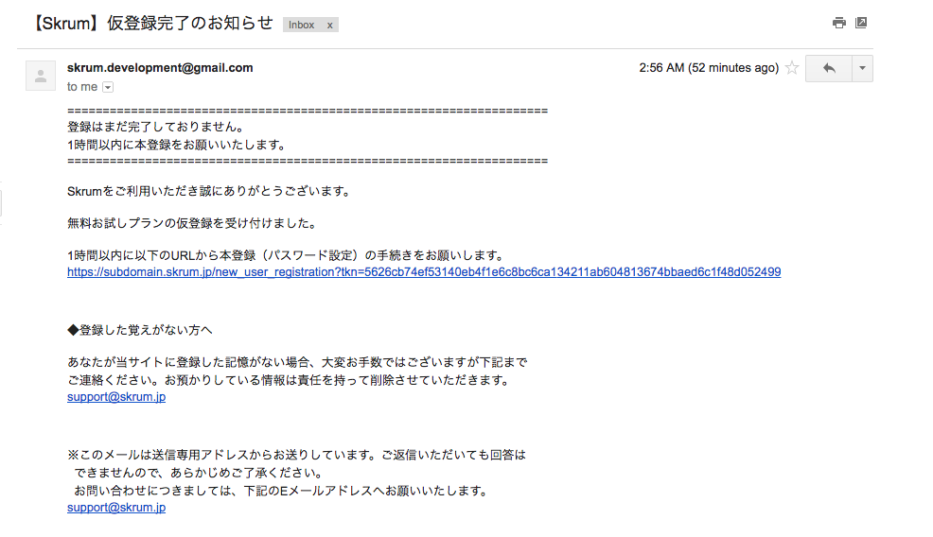
You'll get this mail after you preregister.
And, you touch this link which includes urltoken, you'll go to "新規ユーザ登録" display.

new_user_registration

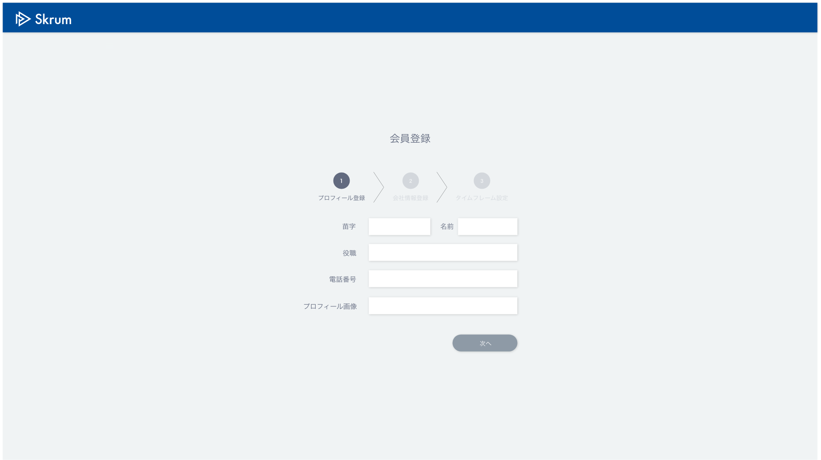

新規ユーザ登録

パスワード設定

Validation error message is shown around here with red characters.

送信

You go to top page just after you submit password.

Use API AA0102 in throwing API.
ex.)
v1/signup.json
METHOD: POST
[Request Json Schema]
{
"password": "sampleuser7",
"urltoken": "5626cb74ef53140eb4f1e6c8bc6ca134211ab604813674bbaed6c1f48d052499"
}

